Entrada de dados

ENTRADA DE DADOS PARA TODAS AS PLANILHAS

 | E (Valor mV Medição Laboratório) = | 34.318763786509 | Mv |  | -270
 |  |  |  | TIPO N | 0
 | T (Temperatura) = Entre Valor | 950.0000 | °C |  | 1300

N Graus
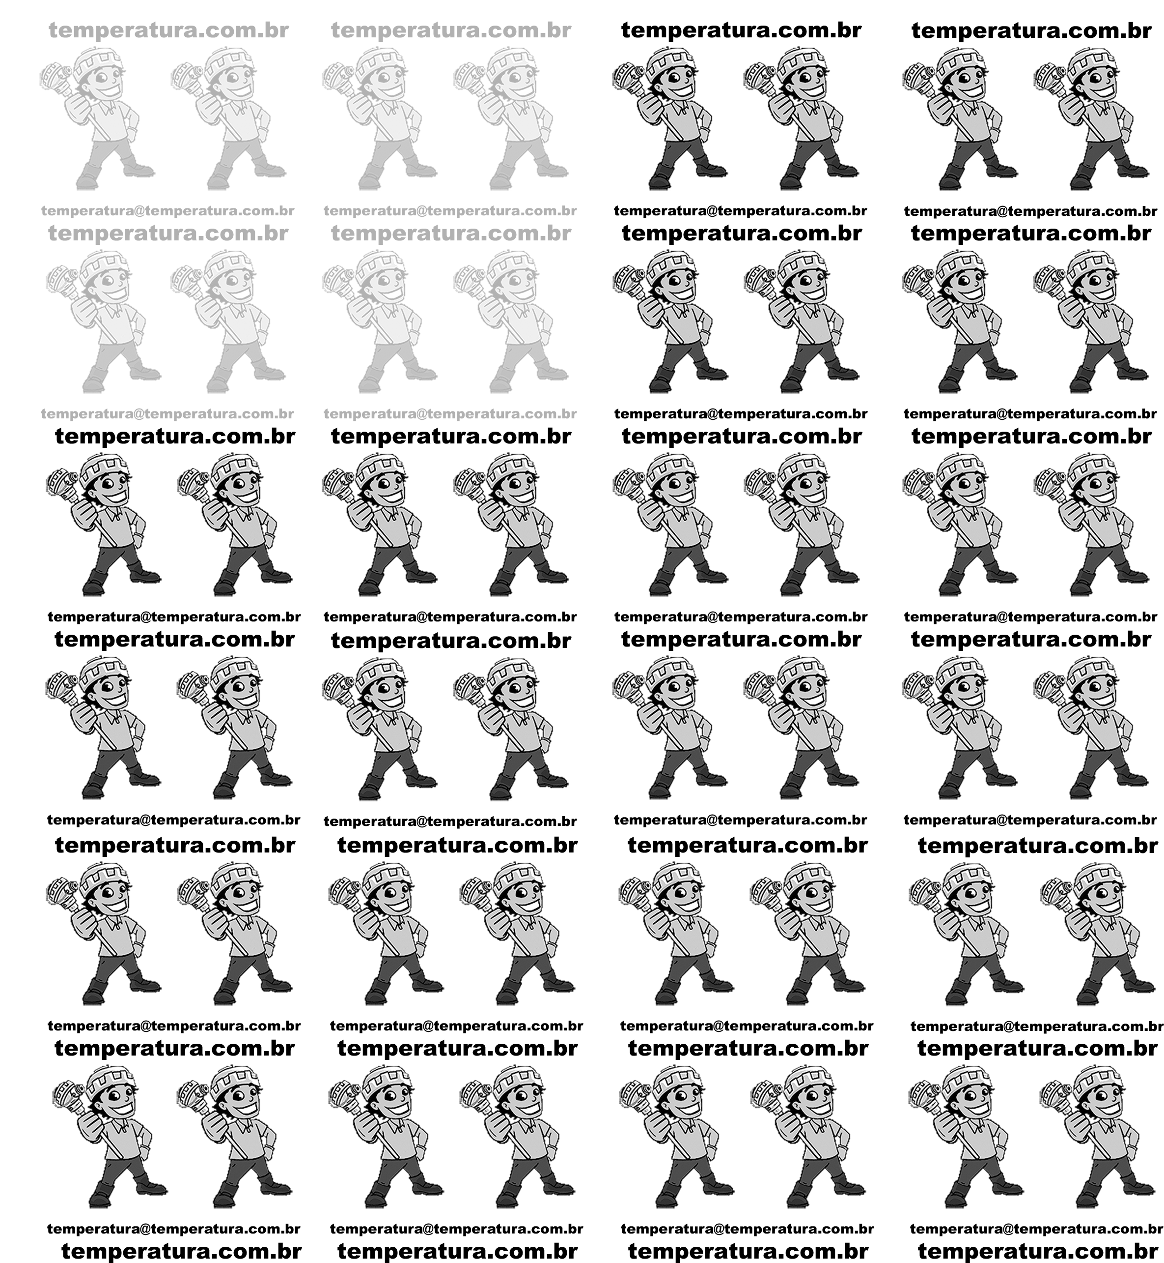

TERMOPAR TIPO N Norma E230 - 02 Table 7 |  |  |  |  |  |  | TERMOPAR TIPO N Norma E230 - 02 Table 7
Temperatura Range |  | -270°C to 0°C |  |  |  |  | -270°C to 0°C |  | 0°C to 1300°C
 |  |  |  |  | Milivoltagem | °C | c0 | 0.0000000000E+00 | c0 | 0.0000000000E+00
 |  |  |  |  |  |  | c1 | 2.6159105962E-02 | c1 | 2.5929394601E-02
T (Temperatura) = |  | 950.0000 |  |  | -4.3450 | -270 | c2 | 1.0957484228E-05 | c2 | 1.5710141880E-05
 |  |  |  |  | -3.9900 | -200 | c3 | -9.3841111554E-08 | c3 | 4.3825627237E-08
 | E = | -133883.694791395450010895729064941406 |  |  | -3.3360 | -150 | c4 | -4.6412039759E-11 | c4 | -2.5261169794E-10
 | Etab = | -133883.695 |  |  | -2.4070 | -100 | c5 | -2.6303357716E-12 | c5 | 6.4311819339E-13
 |  |  |  |  | -1.2690 | -50 | c6 | -2.2653438003E-14 | c6 | -1.0063471519E-15
 |  |  |  |  | 0.0000 | 0 | c7 | -7.6089300791E-17 | c7 | 9.9745338992E-19
 | c0 | 0.0000000000E+00 |  |  | 1.3400 | 50 | c8 | -9.3419667835E-20 | c8 | -6.0863245607E-22
 | c1 | 2.6159105962E-02 | T^1 | 950.0 | 2.7740 | 100 |  |  | c9 | 2.0849229339E-25
 | c2 | 1.0957484228E-05 | T^2 | 902500.0 |  |  |  |  | c10 | -3.0682196151E-29
 | c3 | -9.3841111554E-08 | T^3 | 857375000.0
 | c4 | -4.6412039759E-11 | T^4 | 814506250000.0
 | c5 | -2.6303357716E-12 | T^5 | 773780937500000.0
 | c6 | -2.2653438003E-14 | T^6 | 735091890625000000.0
 | c7 | -7.6089300791E-17 | T^7 | 698337296093750000000.0
 | c8 | -9.3419667835E-20 | T^8 | 6.6342043129E+23

TERMOPAR TIPO N Norma E230 - 02 Table 7
Temperatura Range |  | 0°C to 1300°C
 |  |  |  |  | Milivoltagem | °C

T (Temperatura) = |  | 950.0000 |  |  | -1.2690 | -50
 |  |  |  |  | 5.9130 | 200
 | E = | 34.318763786509400404156622244045 |  |  | 24.5270 | 700
 | Etab = | 34.319 |  |  | 32.3710 | 900
 |  |  |  |  | 36.2560 | 1000
 |  |  |  |  | 47.5130 | 1300
 | c0 | 0.0000000000E+00
 | c1 | 2.5929394601E-02 | T^1 | 950.00
 | c2 | 1.5710141880E-05 | T^2 | 902500.00
 | c3 | 4.3825627237E-08 | T^3 | 857375000.00
 | c4 | -2.5261169794E-10 | T^4 | 814506250000.00
 | c5 | 6.4311819339E-13 | T^5 | 773780937500000.00
 | c6 | -1.0063471519E-15 | T^6 | 735091890625000000.00
 | c7 | 9.9745338992E-19 | T^7 | 698337296093750000000.00
 | c8 | -6.0863245607E-22 | T^8 | 6.6342043129E+23
 | c9 | 2.0849229339E-25 | T^9 | 6.3024940972E+26
 | c10 | -3.0682196151E-29 | T^10 | 5.9873693924E+29

